Sheet1
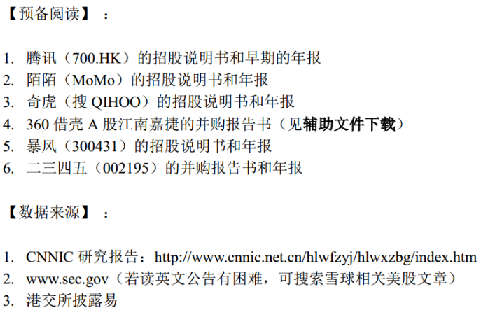

腾讯控股（00700.HK） | 2001 | 2002 | 2003 | 2004 | 2005 | 2006 | 2007 | 2008 | 2009 | 2010 | 2011 | 2012 | 2013 | 2014 | 2015 | 2016 | 2017
月活（百萬）QQ | 43.8 | 54.4 | 81.5 | 134.8 | 201.9 | 232.6 | 300.2 | 376.6 | 522.9 | 647.6 | 721 | 798.2 | 808 | 815.3 | 853.1 | 868.5 | 783.4
月活（百萬）微信 |  |  |  |  |  |  |  |  |  |  |  |  | 355 | 500 | 697 | 889.3 | 988.6
月活（百萬）QQ、微信最大值 | 43.8 | 54.4 | 81.5 | 134.8 | 201.9 | 232.6 | 300.2 | 376.6 | 522.9 | 647.6 | 721 | 798.2 | 808 | 815.3 | 853.1 | 889.3 | 988.6
总收入 （百万/人民币） | 49 | 263 | 735 | 1144 | 1426 | 2800 | 3821 | 7155 | 12440 | 19646 | 28496 | 43894 | 60437 | 78932 | 102863 | 151938 | 237760
ARPU（元/人民币） | 1.12 | 4.84 | 9.02 | 8.48 | 7.06 | 12.04 | 12.73 | 19.00 | 23.79 | 30.34 | 39.52 | 54.99 | 74.80 | 96.81 | 120.58 | 170.85 | 240.50

*月活用户数据：1. 2001-2003 招股书 业务 P82; 2004-2017 年报“管理層討論及分析”中数据；
2. 2009年起，“即时通活跃用户数”与“QZone”活跃用户数二者取最大值。
3. 2013年起，月活用户总数 QQ 、QQ空间（QZone）包括QQ智能终端月活总数取最大值 、微信与Wechat合并月活数中取最大值
*收入数据：2001-2003 招股书 财务资料 P112; 2004-2017 年报中取数。
*ARPU = 总收入（即总营收）/月活用户数（QQ、QQ空间、QQ智能终端、微信与WeChat合并数中取最大值）

奇虎360 （NYSE: QIHU）
2018 借壳江南嘉捷 (601360) | 2008 | 2009 | 2010 | 2011 | 2012 | 2013 | 2014 | 2015 | 2016 | 2017/1-2017/6
月活（百万）PC端 | 122 | 231 | 290 | 402 | 456 | 475 | 509 | 523 | 未找到 | 509
月活（百万）移动端 |  |  |  |  |  |  |  |  |  | 368
月活（百万）PC、移动最大值 | 122 | 231 | 290 | 402 | 456 | 475 | 509 | 523 |  | 509
总收入 （百万 / US$） | 16.895 | 32.302 | 57.665 | 167.851 | 329.032 | 671.088 | 1390.66 | 1804.583
汇率 | 6.8825 | 6.8259 | 6.6 | 6.2939 | 6.2301 | 6.0537 | 6.2046 | 6.4778
总收入 （百万 / RMB） | 116 | 220 | 381 | 1056 | 2050 | 4063 | 7820 | 9357 | 9904 | 5288
ARPU（元 ） | 0.95 | 0.95 | 1.31 | 2.63 | 4.50 | 8.55 | 15.36 | 17.89 |  | 10.39

*月活用户数据：1. 2010月活数取自2011年 SEC 年报；
2. 2017/1-2017/6 月活数取自2018/1/30 并购书 P588，月活数 = PC 安全产品 、 移动安全产品 取最大值
*收入数据： 1. 汇率: 取自SEC 招股书（Period End）、年报数据
2. 2014 - 2016 总收入取自2018/1/30 江南嘉捷并购书 P585, 人民币值，没有用美金值换算

陌陌（NYSE:MOMO） | 2012 | 2013 | 2014 | 2015 | 2016 | 2017
月活（百万） | 9.6 | 33.7 | 69.3 | 69.8 | 81.1 | 99.1
总收入 （百万 / US$） | 0 | 3 | 45 | 134 | 553 | 1318
汇率 |  | 6.0537 | 6.2046 | 6.4778 | 6.943 | 6.5063
ARPU（US$ ） | 0.00 | 0.56 | 4.01 | 12.43 | 47.35 | 86.55

*月活用户数据：1. 2013月活数取自2014年报
*ARPU： 1. 汇率: 取自SEC 招股书、年报数据

腾讯控股（00700.HK） | 2001 | 2002 | 2003 | 2004 | 2005 | 2006 | 2007 | 2008 | 2009 | 2010 | 2011 | 2012 | 2013 | 2014 | 2015 | 2016 | 2017
月活（百萬）QQ | 43.8 | 54.4 | 81.5 | 134.8 | 201.9 | 232.6 | 300.2 | 376.6 | 522.9 | 647.6 | 721 | 798.2 | 808 | 815.3 | 853.1 | 868.5 | 783.4
月活（百萬）微信 |  |  |  |  |  |  |  |  |  |  |  |  | 355 | 500 | 697 | 889.3 | 988.6
月活（百萬）QQ、微信最大值 | 43.8 | 54.4 | 81.5 | 134.8 | 201.9 | 232.6 | 300.2 | 376.6 | 522.9 | 647.6 | 721 | 798.2 | 808 | 815.3 | 853.1 | 889.3 | 988.6
月活增速 |  | 24.2% | 49.8% | 65.4% | 49.8% | 15.2% | 29.1% | 25.4% | 38.8% | 23.8% | 11.3% | 10.7% | 1.2% | 0.9% | 4.6% | 4.2% | 11.2%
总收入 （百万/人民币） | 49 | 263 | 735 | 1144 | 1426 | 2800 | 3821 | 7155 | 12440 | 19646 | 28496 | 43894 | 60437 | 78932 | 102863 | 151938 | 237760
ARPU（元/人民币） | 1.12 | 4.84 | 9.02 | 8.48 | 7.06 | 12.04 | 12.73 | 19.00 | 23.79 | 30.34 | 39.52 | 54.99 | 74.80 | 96.81 | 120.58 | 170.85 | 240.50
ARPU 增速 |  | 331.7% | 86.5% | -5.9% | -16.7% | 70.4% | 5.7% | 49.3% | 25.2% | 27.5% | 30.3% | 39.1% | 36.0% | 29.4% | 24.5% | 41.7% | 40.8%

奇虎360 （NYSE:QIHU）
2018 借壳江南嘉捷 (601360) | 2008 | 2009 | 2010 | 2011 | 2012 | 2013 | 2014 | 2015 | 2016 | 2017/1-2017/6
月活（百万）PC端 | 122 | 231 | 290 | 402 | 456 | 475 | 509 | 523 | 未找到 | 509
月活（百万）移动端 |  |  |  |  |  |  |  |  |  | 368
月活（百万）PC、移动最大值 | 122 | 231 | 290 | 402 | 456 | 475 | 509 | 523 |  | 509
月活增速 |  | 89.3% | 25.5% | 38.6% | 13.4% | 4.2% | 7.2% | 2.8%
总收入 （百万 / US$） | 16.895 | 32.302 | 57.665 | 167.851 | 329.032 | 671.088 | 1390.66 | 1804.583
汇率 | 6.8825 | 6.8259 | 6.6 | 6.2939 | 6.2301 | 6.0537 | 6.2046 | 6.4778
总收入 （百万 / RMB） | 116 | 220 | 381 | 1056 | 2050 | 4063 | 7820 | 9357 | 9904 | 5288
ARPU（元 ） | 0.95 | 0.95 | 1.31 | 2.63 | 4.50 | 8.55 | 15.36 | 17.89 |  | 10.39
ARPU 增速 |  | 0.1% | 37.5% | 100.2% | 71.1% | 90.3% | 79.6% | 16.5% |  | 7.8% | -----> | 奇虎2017ARPU 20.78 = 10.39*2, 其ARPU 增速估为 （20.78/17.89）^1/2 - 1=7.8%

陌陌（NYSE:MOMO） | 2012 | 2013 | 2014 | 2015 | 2016 | 2017
月活（百万） | 9.6 | 33.7 | 69.3 | 69.8 | 81.1 | 99.1
月活增速 |  | 251.0% | 105.6% | 0.7% | 16.2% | 22.2%
总收入 （百万 / US$） | 0 | 3 | 45 | 134 | 553 | 1318
汇率 |  | 6.0537 | 6.2046 | 6.4778 | 6.943 | 6.5063
ARPU（US$ ） | 0.00 | 0.56 | 4.01 | 12.43 | 47.35 | 86.55
ARPU 增速 |  |  | 612.9% | 210.2% | 280.9% | 82.8%

分析

腾讯的ARPU从2008起一直保持20%-40%的增长。
奇虎的ARPU一直保持高速增长，到2015 增速放缓。
陌陌的ARPU从2013盈利以来，保持80%以上的高速增长。

这说明了月活数的增速趋缓，公司需要在月活数达到瓶颈前将流量变现。
腾讯的QQ月活从2013增速看已进入稳定期，而2017 月活增长11.2% 来自移动端的微信。
奇虎360从2013月活增速放缓。
陌陌月活用户都来自移动端，从2015增速明显下滑。

根据第41次《中国互联网络发展状况统计报告》，中国网民的整体增速已趋缓，未来几年增速在4-5%之间；
手机网民从2017已现趋缓苗头。

（单位：亿人数）
 | 2014 | 2015 | 2016 | 2017
中国网民人数 | 6.49 | 6.88 | 7.31 | 7.72
增速 |  | 6.1% | 6.2% | 5.6%

中国手机网民的整体增速：
（单位：亿人数）
 | 2014 | 2015 | 2016 | 2017
中国网民人数 | 5.57 | 6.20 | 6.95 | 7.53
增速 |  | 11.3% | 12.1% | 8.3%

互联网公司估值的核心要素是其活跃用户数。

对互联网企业的估值不能靠传统方法，这和互联网行业的特点有关。
互联网产业发展周期短、企业更迭快、可比标的少，多数企业盈利性弱且变化幅度较大。
互联网企业往往起初并不盈利，但其增长往往存在一个拐点，在拐点之后，企业的业绩增速可能会呈现100%以上甚至几倍、几十倍的增加。
互联网企业是典型的轻资产企业，其核心资产是团队和用户，而用户可量化。

当一家公司不赚钱，甚至几乎没有收入时， 估值看它的 活跃用户数 + ARPU。
ARPU即每个活跃用户平均能给企业带来的年收入，代表企业将来可能变为盈利的潜力。

活跃用户:

暴风（300431） | 2015 | 2016 | 2017
月活（百万）PC端 | 140 | 170 | 196
月活（百万）移动端 | 60 | 57 | 54
月活（百万）PC、移动端最大值 | 140 | 170 | 196
月活增速 |  | 21.4% | 15.3%
总收入 （百万/人民币） | 652 | 1647 | 1915
ARPU（元/人民币） | 4.66 | 9.69 | 9.77
ARPU增速 |  | 108.0% | 0.8%

二三四五（002195） | 2013 | 2014 | 2015 | 2016 | 2017 |  | *注：2345未提供活跃用户数，只提供了用户数
网址导航用户（万）PC端 | 3200 | 4000 | 4500 | 4800 | 4900
浏览器用户（万）PC端 | 1000 | 2000 | 3000 | 4500 | 3000
手机助手用户 （万）移动端 |  |  |  | 3200 | 1000
安全卫士用户（万）PC端 |  |  |  | 1300 | 1400
天气网用户 （万）移动端 |  |  |  | 500 | 1500
贷款王累计借款用户 移动端 |  |  |  | 380
王牌联盟注册用户 |  |  |  |  | 800
用户数最大值 | 3200 | 4000 | 4500 | 4800 | 4900
用户增速 |  | 25.0% | 12.5% | 6.7% | 2.1%
总收入（万元） | 39849 | 65408 | 146991 | 174160 | 320019
ARPU（元 ） | 12.45 | 16.35 | 32.66 | 36.28 | 65.31
ARPU增速 |  | 31.3% | 99.8% | 11.1% | 80.0%

2018/4/27 估值:
 |  | 市值（亿） | PE | 历史位置
300431 | 暴风集团 | 74.06 | 178 | 56.0%
002195 | 二三四五 | 251.08 | 22 | 12.0%

注：1. 暴风市值 74.06 亿 = 2018/4/27收盘价￥22.58 * 股本327,976,583 （取自2017年报）
2. 二三四五市值 251.08亿 = 2018/4/27收盘价￥7.35 * 股本3,416,091,248 (取自2017年报)
3. PE值取自九斗
4. 二三四五 PE 22.47 （含2018Q2预告），PE 26.3 (不含预告)

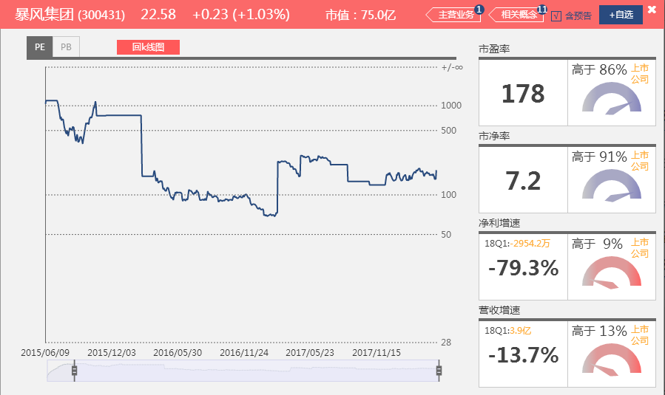
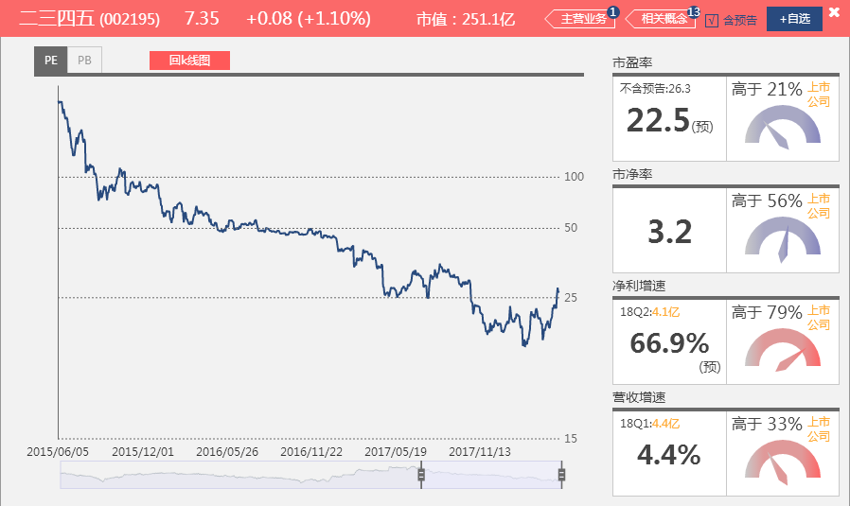

业绩:

营收同比增速 |  | 2017Q1 | 2017Q2 | 2017Q3 | 2017Q4 | 2018Q1
300431 | 暴风集团 | 135.8% | 23.9% | 11.3% | -14.6% | -13.7%
002195 | 二三四五 | 11.5% | 54.0% | 97.6% | 152.0% | 4.4%

净利同比增速 |  | 2017Q1 | 2017Q2 | 2017Q3 | 2017Q4 | 2018Q1 | 2018Q2
300431 | 暴风集团 | -585.3% | 108.2% | 826.5% | 4.3% | -79.3%
002195 | 二三四五 | 123.9% | 75.8% | 93.0% | -12.3% | 3.4% | 66.9%

分业务收入占比 |  | 广告 | *硬件 | 网络付费服务 | 类型 |  |  | *硬件：指暴风电视和暴风魔镜
300431 | 暴风集团 | 22.3% | 67.0% | 6.0% | 互联网视频业

 |  | *互联网信息服务 36.8%
分业务收入占比 |  | PC 端业务 | 移动端业务 | 互联网金融服务 | 类型 |  |  | *互联网信息服务：包括搜索引擎分流服务收入、网站推广与营销服务收入和软件推广服务收入三部分
002195 | 二三四五 | 27.1% | 9.7% | 65.4% | 网址导航 + 互联网金融

分析
1. 用户数： 暴风的月活数（1.96）是二三四五用户数的（0.49）的4倍，暴风的月活数增速快于二三四五。二三四五的用户数增速2014后逐年下降，2016年后趋于放缓。
2. ARPU： 暴风的ARPU明显小于二三四五的ARPU。
3. 业绩： 暴风从2017Q4业绩明显下滑，而二三四五的业绩因政策对互联网金融的影响，2017Q4 - 2018Q1增速下滑，2018Q2净利回升。
4. 盈利模式： 暴风的主要收入源于硬件销售，网络付费服务收入占比只有6%，说明其1.96亿的月活用户货币转化率很低，主要因为互联网视频行业仍属于烧钱、不盈利阶段。
而二三四五的盈利来源主要来自互联网金融，随着互联网金融近年的高速发展，其单个用户货币转化率高。
5. 估值： 虽然二三四五的盈利能力比暴风强，暴风 PE 却是二三四五 PE 的8倍。
市场之所以给予暴风PE 178 的估值，是基于其1.96亿的巨量活跃用户，以及对未来互联网视频行业盈利潜力的前景看好。
而二三四五的用户数仅为暴风的1/4，且用户数近两年看，增速趋缓，遇到瓶颈。

结论
暴风 PE 是二三四五 PE 的8倍，这也基本符合各自的活跃用户数量。

商业模式

 | 增值服务 71% |  | 网络广告 18%
分业务收入占比 | 网络游戏 | 社交网络 | 媒体广告 | 社交及其他广告 |  | 其他 |  | 类型
00700.HK 腾讯控股 | 41.2% | 23.6% | 6.2% | 10.8% |  | 11.0% |  | 网络游戏 + 社交网络 + 广告

分业务收入占比 | 搜索推广 | 类型
BIDU 百度 | 86.0% | 互联网搜索引擎

 | 零售 85%
分业务收入占比 | 国内零售 | 国内批发 | 国外零售 | 国外批发 | 云计算 | 数字媒体娱乐 |  | 创新及其他 | 类型
BABA 阿里 | 72.0% | 4.0% | 5.0% | 4.0% | 4.0% | 9.0% |  | 2.0% | 互联网商务

分业务收入占比 | 广告营销 | 微博增值服务 |  | 类型
WB 新浪/微博 | 67.9% | 13.3% |  | 社交网络

ARPU

腾讯控股（00700.HK） | 2001 | 2002 | 2003 | 2004 | 2005 | 2006 | 2007 | 2008 | 2009 | 2010 | 2011 | 2012 | 2013 | 2014 | 2015 | 2016 | 2017
月活（百萬）QQ | 43.8 | 54.4 | 81.5 | 134.8 | 201.9 | 232.6 | 300.2 | 376.6 | 522.9 | 647.6 | 721 | 798.2 | 808 | 815.3 | 853.1 | 868.5 | 783.4
月活（百萬）微信 |  |  |  |  |  |  |  |  |  |  |  |  | 355 | 500 | 697 | 889.3 | 988.6
月活（百萬）QQ、微信最大值 | 43.8 | 54.4 | 81.5 | 134.8 | 201.9 | 232.6 | 300.2 | 376.6 | 522.9 | 647.6 | 721 | 798.2 | 808 | 815.3 | 853.1 | 889.3 | 988.6
月活增速 |  | 24.2% | 49.8% | 65.4% | 49.8% | 15.2% | 29.1% | 25.4% | 38.8% | 23.8% | 11.3% | 10.7% | 1.2% | 0.9% | 4.6% | 4.2% | 11.2%
总收入 （百万/人民币） | 49 | 263 | 735 | 1144 | 1426 | 2800 | 3821 | 7155 | 12440 | 19646 | 28496 | 43894 | 60437 | 78932 | 102863 | 151938 | 237760
ARPU（元/人民币） | 1.12 | 4.84 | 9.02 | 8.48 | 7.06 | 12.04 | 12.73 | 19.00 | 23.79 | 30.34 | 39.52 | 54.99 | 74.80 | 96.81 | 120.58 | 170.85 | 240.50
ARPU 增速 |  | 331.7% | 86.5% | -5.9% | -16.7% | 70.4% | 5.7% | 49.3% | 25.2% | 27.5% | 30.3% | 39.1% | 36.0% | 29.4% | 24.5% | 41.7% | 40.8%

百度（BIDU） | 2015 | 2016 | 2017
网页搜索月活（百万）移动端 | 657 | 665
地图搜索月活（百万） 移动端 | 302 | 341
月活用户（百万）爱奇艺
月活用户（百万）爱奇艺 移动端 |  | 480 | 421
月活用户（百万）最大值 | 657 | 665 | 421
月活增速 |  | 1.2%
总收入 （百万/人民币） | 66382 | 70549 | 84809
ARPU（元/人民币） | 101.04 | 106.09 | 201.45
ARPU 增速 |  | 5.0%

*月活用户数据：1. 百度的年报中2015之前的月活数据没有，而2014年起之前年报中的活跃在线营销客户数据未采用，因与2015-2017最新月活数据标准不符。
2. 2017 爱奇艺月活数 421 取自2017年报，为2017/10-12 3个月的月活数。
*ARPU: 1. 2017 APRU 数值较2016大幅增长，因为2017 的月活数 为 2017 Q4 的月活数，非2017 全年数据。

阿里（BABA） | 2012 | 2013 | 2014 | 2015 | 2016 | 2017
年活跃买家 | 123 | 172 | 255 | 350 | 423 | 454
MAU（百万）移动端 |  | 136 | 163 | 289 | 410 | 507
月活（百万）最大值 | 123 | 172 | 255 | 350 | 423 | 507
月活增速 |  | 39.8% | 48.3% | 37.3% | 20.9% | 19.9%
总收入 （百万/人民币） | 20,025 | 34,517 | 52,504 | 76,204 | 101,143 | 158,273
ARPU（元/人民币） | 162.80 | 200.68 | 205.90 | 217.73 | 239.11 | 312.18
ARPU 增速 |  | 23.3% | 2.6% | 5.7% | 9.8% | 30.6%

*月活用户数据：1. 由于阿里的年报都以每年的3/31为止，所以此处用户数据都为每年的3/31数据，除了2013 MAU 136 为 2013/12/31 数据；

新浪微博（WB） | 2013 | 2014 | 2015 | 2016 | 2017
MAU（百万） | 129.1 | 175.7 | 235.7 | 313 | 392
MAU（百万）移动端 |  | 141 | 196 | 282 | 363
月活（百万）最大值 | 129.1 | 175.7 | 235.7 | 313 | 392
月活增速 |  | 36.1% | 34.1% | 32.8% | 25.2%
总收入 （百万/US$） | 188.31 | 334.17 | 477.89 | 655.80 | 1,150.05
汇率 | 6.0537 | 6.2046 | 6.4778 | 6.943 | 6.5063
ARPU(元/US$) | 1.46 | 1.90 | 2.03 | 2.10 | 2.93
ARPU（元/人民币） | 8.83 | 11.80 | 13.13 | 14.55 | 19.09
ARPU 增速 |  | 33.6% | 11.3% | 10.8% | 31.2%

据CNNIC，2017年各产业规模及增速：
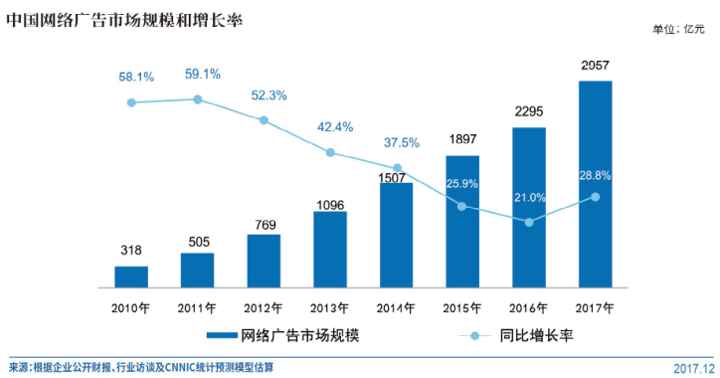
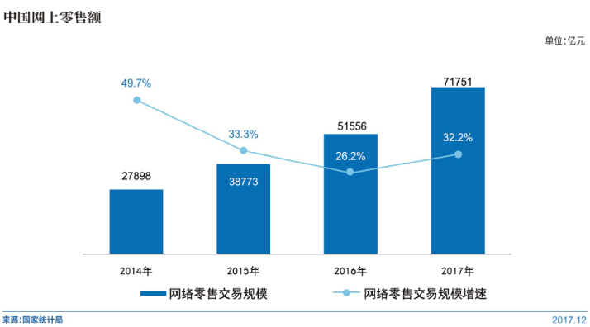

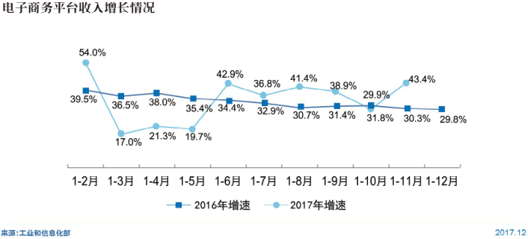
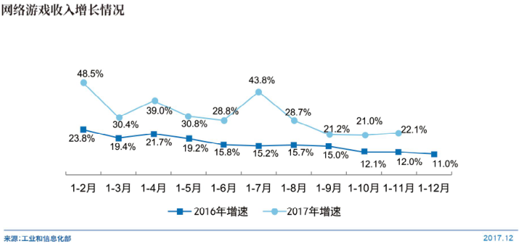

分析：
1. ARPU值比较：阿里 > 腾讯 > 百度 > 新浪/微博

2. 商业模式：商业模式是互联网企业ARPU的来源。

阿里：作为电商老大，其营收主要来自国内零售，单个用户价值最高。2015年ARPU增速趋缓，但2017年回升到30%的增速,主要是由于国内零售其网络营销服务收入增长48%及佣金收入增加32%等。
腾讯：作为中国最大的社交平台，约10亿的活跃用户，其营收来源多元化，主要来自网络游戏、社交网络增值服务及广告收入。ARPU增速一直保持在20-40%的增长。
百度：作为搜索老大，营收来源比较单一，主要是搜索推广。ARPU增速从2016年趋缓。
新浪微博：同为社交网络，比腾讯的盈利模式相比，较为单一，主要靠广告营销。ARPU增速在10%-30%。

3. 从上面CNNIC，2017年各产业规模看： 中国网上零售产业规模明显大于游戏、广告市场，而产业收入的增速差不多。

结论： 单从ARPU角度评估商业模式的潜力，阿里 > 腾讯 > 百度 > 新浪微博

暴风：对比公司 小米、乐视

分业务收入占比 |  | 广告 | 硬件 | 网络付费服务 | 类型
300431 | 暴风集团 | 22.3% | 67.0% | 6.0% | 互联网视频业
*硬件：指暴风电视和暴风魔镜

二三四五：对比公司 360 + 蚂蚁金服

1. PC端产品与360类似： | 2345加速浏览器、好压和安全卫士产品与360公司PC端的极速浏览器、压缩工具、360安全卫士有相似性。
2.移动端产品类似360业务： | 2345手机浏览器、手机助手、影视大全、天气预报产品和360公司产品类似。

 |  | 互联网信息服务 36.8%
分业务收入占比 |  | PC 端业务 | 移动端业务 | 互联网金融服务 | 类型
002195 | 二三四五 | 27.1% | 9.7% | 65.4% | 网址导航 + 互联网金融
*注：互联网信息服务：包括搜索引擎分流服务收入、网站推广与营销服务收入和软件推广服务收入三部分

奇虎： 对比公司 百度 + 腾讯 + 金山软件等

分业务收入占比 |  | 互联网广告及服务 |  | 游戏 | 智能硬件 | 类型
601360 | 三六零 | 72.4% |  | 16.6% | 8.8% | 互联网广告+游戏+硬件

摘自江南嘉捷并购书：可对比企业
1 、安全业务
（1）金山软件 （03888.HK）
（2）瑞星
（3）赛门铁克 (Symantec Corporation，NASDAQ: SYMC)
（4）卡巴斯基 （Kaspersky，简称“卡巴斯基”）
2 、搜索业务
（1）百度
（2）搜狗
3 、智能硬件业务
（1）小米
4 、广告业务
（1）百度
（2）搜狐
（3）新浪
（4）人民网
（5）新华网
5 、游戏业务
（1）腾讯游戏
（2）三七玩
（3）网易游戏

当互联网行业的用户增长达到瓶颈，即其渗透率达到饱和，
且行业收入增速趋缓（与GDP增速相仿），ARPU值达到天花板，增速放缓进入稳定期时，
互联网会沦为传统行业。

7题 商业模式
商业模式

 | 增值服务 71% |  | 网络广告 18%
分业务收入占比 | 网络游戏 | 社交网络 | 媒体广告 | 社交及其他广告 |  | 其他 | 类型
00700.HK 腾讯控股 | 41.2% | 23.6% | 6.2% | 10.8% |  | 11.0% | 网络游戏 + 社交网络 + 广告
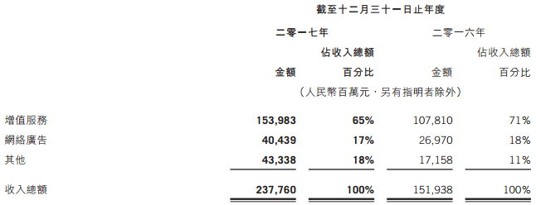

分业务收入占比 | 搜索推广 | 类型
BIDU 百度 | 86.0% | 互联网搜索引擎

 | 零售 85%
分业务收入占比 | 国内零售 | 国内批发 | 国外零售 | 国外批发 | 云计算 | 数字媒体娱乐 | 创新及其他 | 类型
BABA 阿里 | 72.0% | 4.0% | 5.0% | 4.0% | 4.0% | 9.0% | 2.0% | 互联网商务

分业务收入占比 | 广告营销 | 微博增值服务 |  | 类型
WB 新浪/微博 | 67.9% | 13.3% |  | 社交网络

